CollectiveAccess
Beeld | Inventarisnummer | Titel | Beschrijving
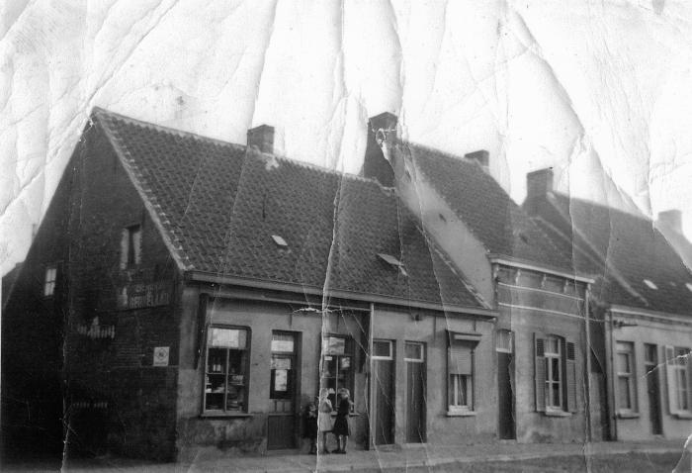 | KVVV_001 | Bakker Bouchier uit Blommekens | De op de tweede foto fier poserende Ernest Bouchier was, begin de jaren 1930 van de vorige eeuw, de pionier van het speculaasbakken in Eeklo. Naast brood en fijn gebak kon men er ook terecht voor allerlei voedingswaren.;Boven de toonbank van echtgenote Valcke, soms bijgestaan door moeder Clemence Masco (zie derde foto), kon men tot in de jaren '60 het volgende lezen: "Heb je niets vergeten? Ja, een pakje chicorei De Beuckelae!"
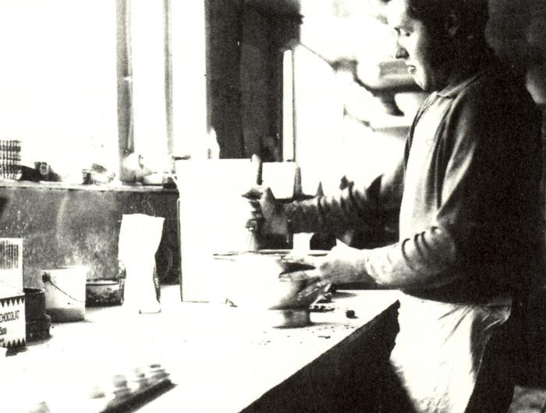 | KVVV_002 | Bakker Mark Haelman uit de Molenstraat | Halverwege de jaren 1960 startte bakker Haelman een eigen zaak in de Molenstraat te Eeklo. Voordien was hij aan de slag in Blankenberge en Brussel.;Dagelijks konden de klanten de geur van vers gebakken brood opsnuiven. Zelfs die ene morgen toen er 's nachts geen toevoer van brandstof was naar de oven. Met pakken papier, karton, hout en kolen werd de oven op de juiste temperatuur gebracht. Wat bleek de ochtend nadien? Zijn voetballende zoons hadden de mazoutleiding stuk getrapt. Een flinke donderpreek hielp niet want drie dagen later kreeg Mark van hetzelfde laken een broek.;Toen hij in 1980 de deuren sloot, bleef hij nog ruim 20 jaar werkzaam in patisserie Royal in Sint-Amandsberg en bij Bauters Martin in Mariakerke bij Gent.
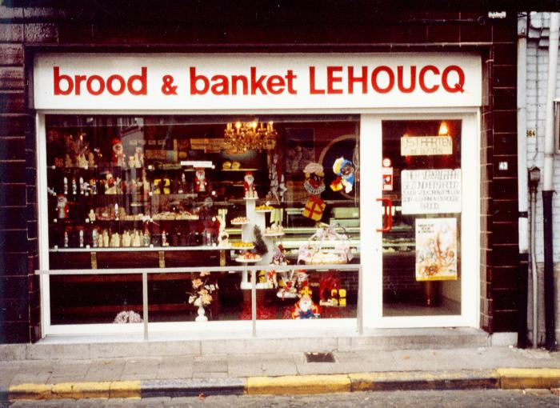 | KVVV_003 | Brood en banket Lehoucq in de Kerkstraat | Tijdens zijn zesjarige opleiding aan de brood- en banketbakkersschool Ter Groene Poorte te Brugge, liep Dirk Lehoucq stage bij onder andere Mark Van Massenhove en Gustaaf Geirnaert en deed hij beroepservaring op in patisserie Dehaeck in Gent en Boerjan in Antwerpen. Eens de legerdienst in 1977 achter de rug, bakte hij de broodjes bruin en taartjes zoet bij banketbakker André Spruyt in Gent en Jozef Dhaese in Assenede.;Na zijn huwelijk met Carine Vernaet in 1979 groeide het verlangen om op zelfstandige basis de oven warm te houden. Zijn ogen vielen op de vrij gekomen bakkerij van bakker Edgard Haeck in de Kerkstraat 51 in Eeklo. Ondertussen werd het ouderlijk huis van vrouw Carine omgebouwd tot bakkerij en in gebruik genomen na de geboorte van dochter Sarah. Op 9 juli 1982 kon Dirk zijn klanten daar dan verwennen met kraakverse producten uit zijn nieuwe oven.;In 1996 heroriënteerde Dirk zijn leven en liet de zaak over aan Philip Caboor.
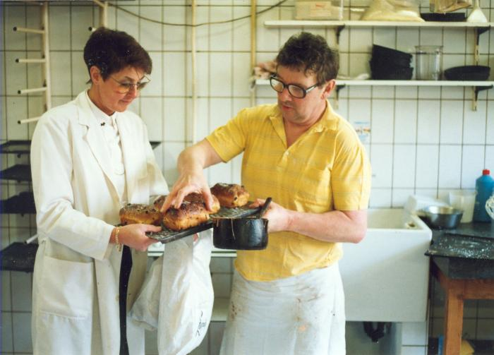 | KVVV_004 | Robert Lampaert, bakker op Boelare | Na zijn middelbare opleiding zette Robert Lampaert zijn eerste stappen in de bakkerij van zijn oom Eduard De Keyser, toen één van de beste patissiers van Eeklo. Om meer kennis op te doen op vlak van specialiteiten reed hij op 20-jarige leeftijd tweemaal per week per fiets (zomer en winter) naar Knokke. Daar kwam hij terecht bij de bakkerij Van Der Linde en Jacobs (Lippenslaan), de top van de broodbakkers in Knokke.;In 1959, hij was toen 24 jaar, opende hij een patisserie in de Boelare, in het leegstaand huis van naaimachienenhandelaar Gabriel. In 1967 verhuisde hij naar de overkant van de straat waar hij tot 1990 zijn beroep uitoefende. Zijn specialiteiten waren 'merveilleuse', 'mille-feuilles', Frans brood en pistolets.;Als hobby is Robert een zeer verdienstelijk landschapschilder en lange afstandsloper.
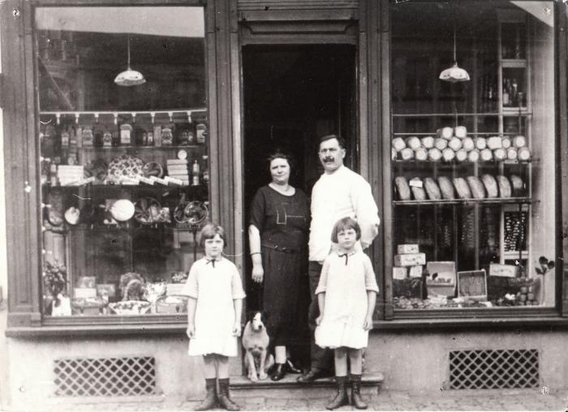 | KVVV_005 | Bakkerij Piepers op de Markt van Eeklo | Omstreeks 1920 kwamen banketbakker Gustave Piepers en zijn echtgenote, Judith Gabriël, zich met hun kinderen aan de noordzijde van de Markt van Eeklo vestigen.;De grote hoeveelheid suikerwaren in de etalage zegt meteen veel over de soort klanten die Gustave over de vloer kreeg. De arbeiders hadden in die jaren meestal geen geld voor deze toen toch wel luxueuse lekkernij.
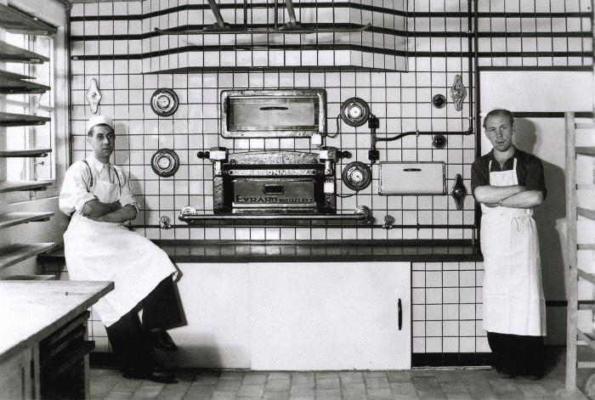 | KVVV_006 | Bakker Firmin Dhoore | Op deze foto zien we dat bakker Firmin Dhoore (links) niet weinig fier is met zijn nieuwe oven die hij in 1951 had aangeschaft. Rechts op de foto staat zijn helper Valère Van Hoecke, die ook verse broodjes uitvoerde met de toen nog traditionele triporteur.
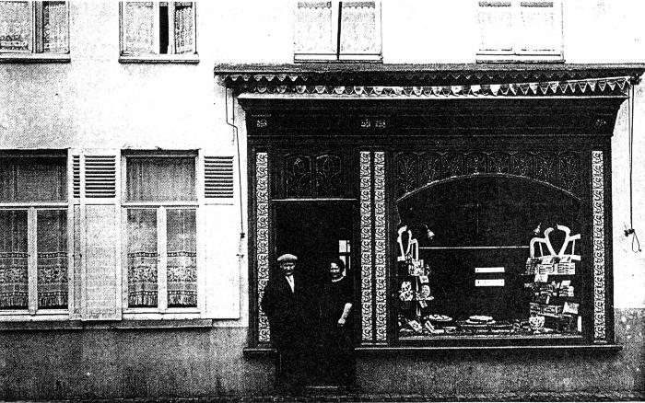 | KVVV_007 | Patissier Edmond Reychler | Lekkerbekken moesten omstreeks 1922 in de pasteibakkerswinkel van Edmond Reychler en zijn echtgenote Maria De Clercq zijn. Reychler was bij zoetekauwen gekend om zijn uitstekende 'achtjes', een klein achtvormig gebakje waar ongezond veel boerenboter in verwerkt werd. Ook voor 'crème à la glace' moest je trouwens bij bakker Reychler zijn.;Reychler trok in 1922 in dit huis. Voordien (van 1903 tot 1933) woonde er de tabaksfabrikant Hector Reychler met zijn gezin. Er was toen ook een tabaks- en sigarenwinkel gevestigd. Op de foto zijn daar nog sporen van te zien. De loodraampjes boven de deur stellen gestileerde tabaksbladeren voor. De prachtige vitrine is helaas niet meer te bewonderen, het huis werd in de jaren 1950 afgebroken.;Bakker Reychler was een strijdend flamingant. Zijn eretekens stuurde hij op naar het IJzerbedevaartcomité, waar ze samen met vele honderden andere werden opgehangen in de vorm van het woord 'amnestie'. Hij was plaatselijk voorzitter van de Vlaamse Oudstrijders en was tijdens de Tweede Wereldoorlog zelfs VNV-schepen.;Aan het front van de Eerste Wereldoorlog had Reychler te nabij met het verwoestende Ieperiet kennisgemaakt. De longletsels die hij daar opliep zorgden ervoor dat hij nauwelijks 55 jaar oud was toen hij in 1942 overleed.
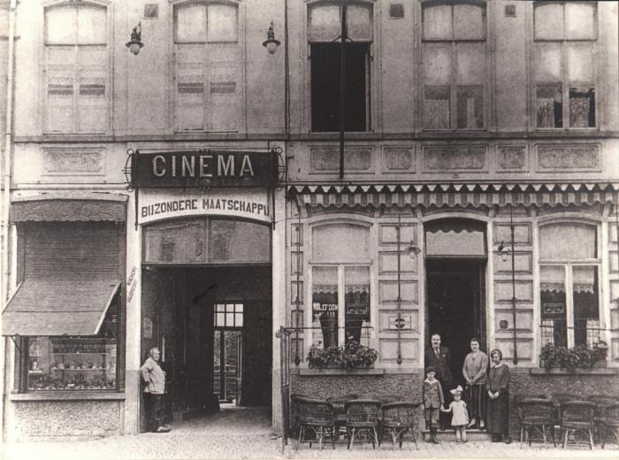 | KVVV_008 | Brood van het Werkmanswelzijn | Het Werkmanswelzijn werd opgericht op 15 februari 1900 en had als doel: het uitbaten van een herberg, het oprichten van een bakkerij en de verkoop van verbruiksartikelen aan voordelige prijzen voor de leden. Na 3 jaar waren er 1000 leden en verkochten zij per week 6000 broden.
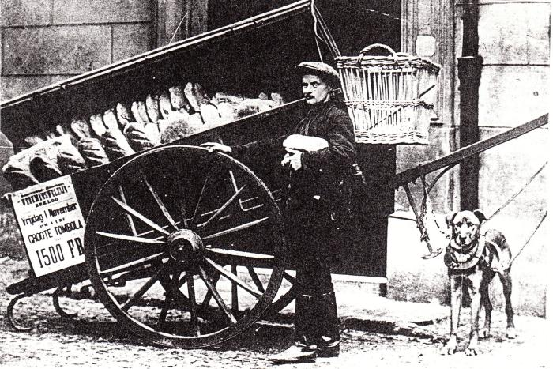 | KVVV_009 | Broodbezorger van het Werkmanswelzijn | Begin de jaren 1900 waren de politieke partijen in Eeklo qua coöperatieve verenigingen goed georganiseerd. Naast een distributienet voor brandstoffen hadden ze ook kruidenierswinkels en een broodwijk. Broodbezorger Charles De Smet, die ook schoenmaker was, werkte voor het Werkmanswelzijn.
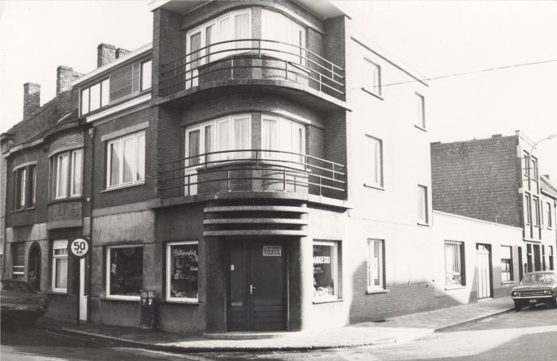 | KVVV_010 | Bakker Adelijn Van den Abeele | In april 1960 kocht Adelijn samen met zijn vrouw Maria Notteboom de over te nemen brood- en banketbakkerij van Jacques Goossens op de hoek van de Euerardstraat en de Zuidmoerstraat. Laatst genoemde had er 27 jaar lang zijn boeterham verdiend. De uit Adegem afkomstige Van den Abeele voorzag niet alleen de Eeklose bevolking van brood en taartjes maar reed dagelijks naar de regio Adegem-Maldegem met zijn 2pk Citroën-camionetje.;In 1965 was de kolenoven aan vervanging toe en werd Adelijn de trotse eigenaar van de eerste warme luchtoven in het Meetjesland. De bakkerij draaide 7 dagen op 7 op volle toeren want een sluitingsdag of verlofweek bestond nog niet in de bakkersector. Hun enige sluitingsdag in het jaar was bakkersmisdag. Maar door de komst van de nieuwe oven had Adelijn deze feestdag over het hoofd gezien en bleef zijn winkel zelfs die dag open, dit tot grote verbazing van zijn klanten. In 19778 liet hij de zaak over aan bakker Quivreux uit Assenede.
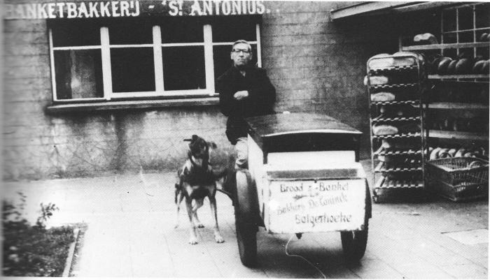 | KVVV_011 | Bakkerij Sint-Antonius | Foto van banketbakker Alfons De Coninck bij zijn banketbakkerij Sint-Antonius in Balgerhoeke, kort na de Tweede Wereldoorlog. Alfons werd destijds vergeleken met de Tamboer van Eeklo, de marktliedjeszanger die vereeuwigd werd met een standbeeldje aan de kerk van Eeklo.;Hoe kwam deze vergelijking nu tot stand: Alfons was op een trouwfeest toevallig als humorist uit de bus gekomen en zijn grappen hadden zoveel succes dat hij als lolmaker weldra een vaste gast op de Balgerhoekse feesten werd. Na een tijdje ging bakker De Coninck een lustig duo vormen met slager Alfons Basslé, een andere grappenmaker uit Balgerhoeke. De kwinkslagen van het tweetal werden zo gewaardeerd dat Fons Brood en Fons Vlees steevast uigenodigd werden op de kermissen in de omgeving.;De bakker en de slager waren echte vrienden en dat bezongen ze dan ook meermaals in hun geliefkoosde lied: "De Twee Vrienden";"Twee vrienden als wij zijn, die bestaan er niet meer!;Krijgt de een 'n pak slaag, d'ander geeft ze wel weer.;En hebben wij geen centen, wij hebben toch praats,;wij zijn een paar vrolijke maats"
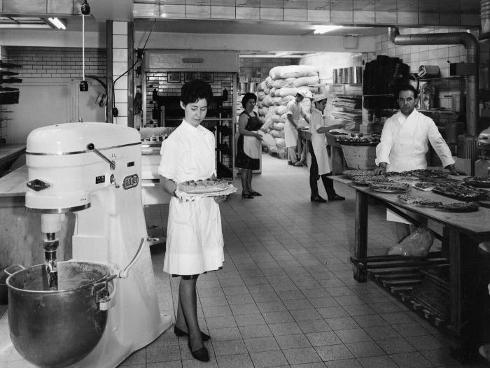 | KVVV_012 | Bakker Jozef Geldhof | Kort na de Eerste Wereldoorlog installeerde bakker Geldhof een nieuwbouwbakkerij langs de Tieltsesteenweg in Eeklo. Zijn lekker brood viel niet alleen in de smaak bij de Eeklose bevolking maar hij was ook jarenlang leverancier voor het Belgische leger. Er werd zelfs een plan opgesteld om eventueel ten tijde van onlusten of oorlog de Belgische troepen te bevoorraden via een luchtbrug, gezien er met een helikopter kon geland worden op de bakkerij.;In 1957 onderging de bakkerij een grote uitbreiding en vernieuwing met de eerste deeguitrolmachine, uitrolbakoven en broodsnijmachine voor Eeklo en omstreken. Ook was hij de eerste bakker in de streek die het aandurfde om de zaak één week te sluiten voor jaarlijks verlof.;In 1969 werd de zaak overgelaten aan Michaël Vermeire die ze ondertussen overgelaten heeft aan de huidige uitbaters Sijs.
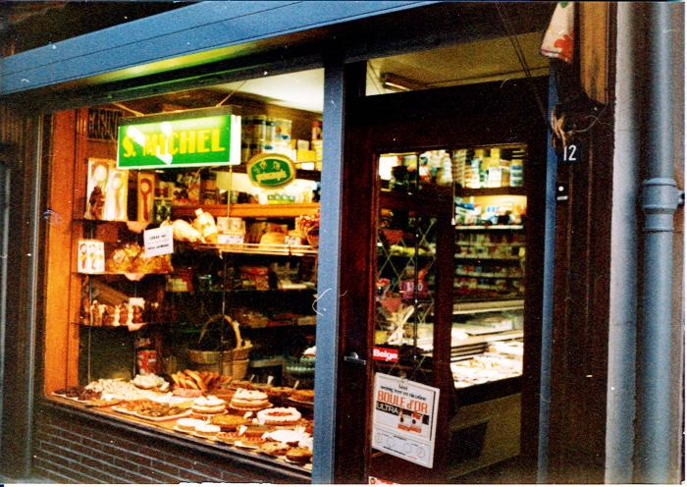 | KVVV_013 | Bakker Leopold Gillebeert uit Eeklo | Leopold of Pol Gillebeert ging in de leer bij broer Evremond in de Overpoortstraat in Gent. Na het einde van de Tweede Wereldoorlog werd de slagerij van vader Theophile omgebouwd tot bakkerij.;Pol hield er de oven warm en huwde begin de jaren 1950 met Rachel De Keyser. Vader Theophile en moeder Palmyre verhuisden naar de Markt met zoon Arthur. De bakkerswinkel in de Kerkstraat werd gecombineerd met een kruidenierszaak van de Végé.;De specialiteiten van Pol waren zijn lange suissen en aardbeitaarten. Ook was zijn gebak jarenlang te koop in een kraam op de wekelijkse donderdagmarkt.
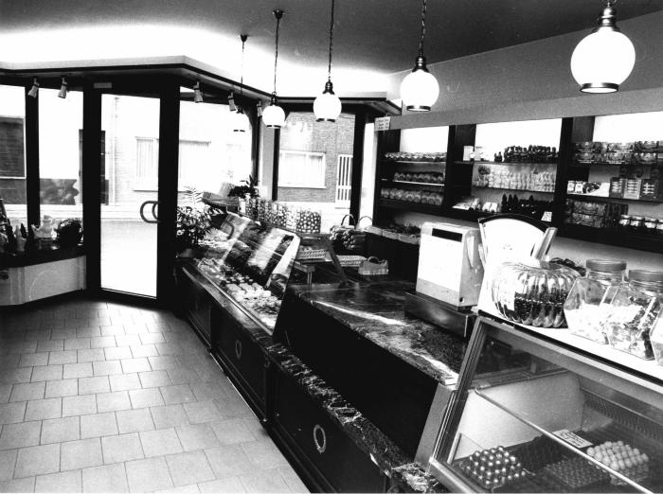 | KVVV_014 | Bakker Franklin Jocqué uit de Oostveldstraat | Op 15-jarige leeftijd ging Franklin op leercontract bij bakker Martens te Gent. Na 7 jaar intense arbeid en studie, kende hij de knepen van het vak en ging hij het seizoen doen bij bakker Keteleers in Blankenberge. Na de zomermaanden keerde hij terug naar de Arteveldestad maar nu bij bakker De Clercq in Sint-Amandsberg.;In 1969 ging hij op eigen benen staan en samen met vrouw Marianne Hautphenne opende hij een bakkerij in de Oostveldstraat 27. Zijn kraakvers gebak was niet alleen een streling voor de tong maar ook een inspiratiebron voor een geïmproviseerd scoutslied "Olé...Olé, olé, olé! 't Zijn weeral kkoeken bij Jocqué!";Het ging bakker Jocqué en echtgenote Marianne blijkbaar voor de wind, want in 1986 waaiden ze een paar huisnummers verder de Oostveldstraat in. Op nr. 33 werd een gloednieuwe bakkerij gebouwd waar de klanten nog vlugger en beter op hun wenken werden bediend. Dit tot 1999 toen de zaak werd overgelaten aan bakker Nicolas.
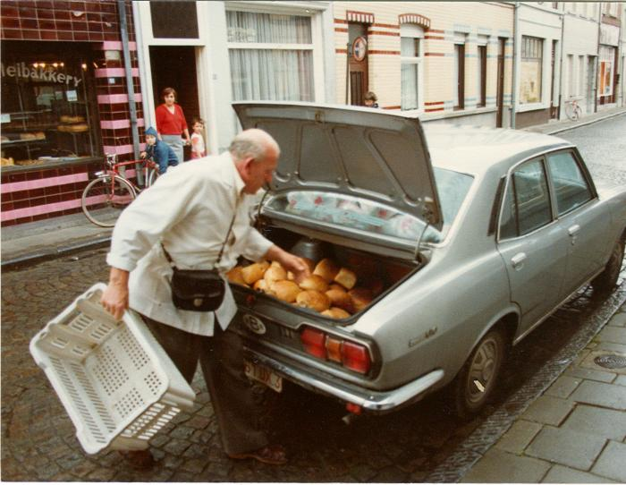 | KVVV_015 | Bakker Edgard Haeck uit Eeklo | In volle oorlogstijd leerde de Eeklose bakker Edgard Haeck de stiel in de bakkerijschool op de Coupure in Gent. In 1942 tikte vader Haeck een leegstaand peperkoekbedrijfje op de kop in de Kerkstraat in Eeklo. Prompt werd het omgebouwd tot bakkerij waar zoon Edgard van leer trok.;In 1949 trad hij in het huwelijksbootje met Olga Poppe. De bakkerij draaide op volle toeren en driemaal daags trok Edgard met een propvolle rietenmand op de fiets op broodronde. Later gebeurde dit per auto. Ondertussen stond vrouw Olga in de winkel te midden van haar "negerbollen, mille-feuilles en confituurtaarten". Dit laatste was een hoogvlieger voor de boeren uit de omliggende gemeenten.;Zestien jaar lan konden de leerlingen van het Koninklijk Atheneum in de Eikelstraat in Eeklo ook geniet van Edgards bakkunst en heel wat oud-leerlingen zullen zich nog wel de cementtaartjes herinneren (meringue met créme au beurre). In 1980 werd de oven gedoofd en ging Edgard op welverdiende rust.
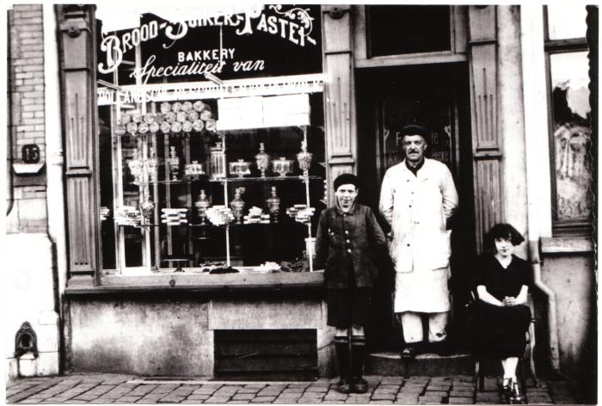 | KVVV_016 | Bakker Alphons Vermeulen uit Eeklo | Bakker Alphons Vermeulen van op de Markt in Eeklo stond bekend om zijn specialiteiten "Hollandsche beschuit" (zie ook: krantenadvertentie) en peperkoek. In 1897 kwam Alphons Vermeulen-Van Hecke zich als bakker op de Markt vestigen. Tot dan had hij in de Prinsenhofstraat gewoond. Bakker Vermeulen kon ongetwijfeld prat gaan op een grote clientèle, want hij had altijd verscheidene personeelsleden in dienst.;Naast de bakker zien we op de eerste foto zijn zoon Henri en dochter Paula voor de winkel poseren. Alphons werd destijds de eerste voorzitter van de Eeklose bakkersbond.

